상품제안서
NaVee NV52-CPF7 차박써큘레이터 타프팬 캠핑용선풍기 | 상품코드: F25605

 |  |  |  |  |  |  | 02-412-0044 | www.easy1.co.kr
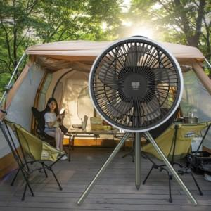

【상세/제작정보】 | 압도적인 성능과 활용

【인쇄/포장옵션】 | 실크, 레이저, 풀칼라 / 포장불가능

【공급단가】 | 수량 | 30~ | 50~ | 100~ | 300~ | 500~
*VAT별도 | 단가 | 80,000원 | 78,720원 | 76,800원 | 74,880원 | 73,600원

【상품 URL】 | http://www.easy1.co.kr/src/goods_detail.php?gdno=25605

